Table 2
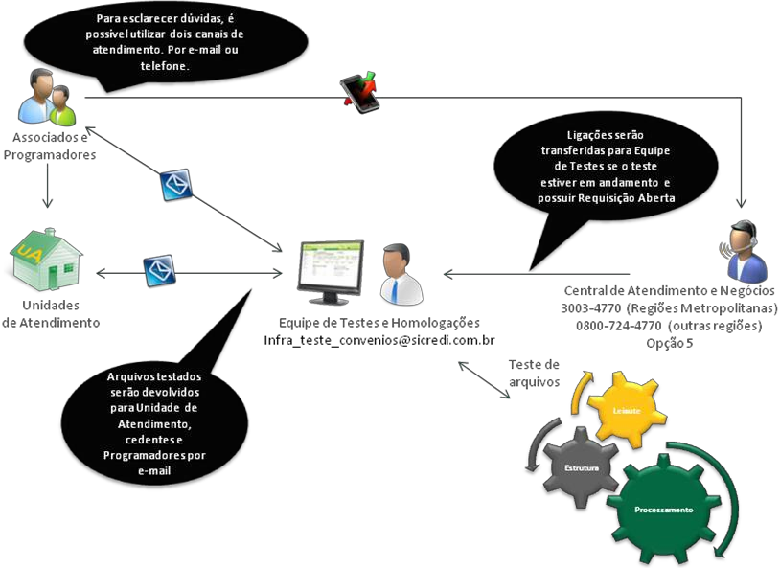
4 Carnês com emissão pelo Sicredi
• O Sicredi permite a emissão de carnês com, no mínimo, uma e, no máximo, cinquenta parcelas;
• Para que as cobranças sejam impressas no formato de carnê, deve ser informado o tipo de impressão “B –
Carnê”.
• Para cada parcela, deve ser criado um registro no arquivo de remessa, no qual o usuário deve identificar o número da parcela seguido do número total de parcelas do carnê, bem como do nosso número Sicredi
(sequencial);
• O nosso número Sicredi obrigatoriamente deverá seguir a ordem sequencial das parcelas;
• As parcelas devem ser informadas em ordem sequencial, seguidas do total de parcelas do carnê;
• | Para a cobrança sem registro, é possível utilizar a “parcela única”, a qual consiste de uma parcela que representa a quitação antecipada de todo o carnê. Para essa, deve ser informado 00 (zero) no número da parcela;
• Não é possível utilizar a cobrança carnê quando a praça for de responsabilidade do banco correspondente.
5 Nosso número Sicredi
5.1 Conceito
O nosso número Sicredi é o número do registro que o título recebe ao dar entrada no banco.
5.2 Títulos com emissão pelo Sicredi:
• A geração do nosso número Sicredi poderá ser efetuada pela cooperativa de crédito/agência beneficiária;
• Na confirmação da entrada do título, a cooperativa de crédito/agência beneficiária retornará para o beneficiário o nosso número atribuído para o título;
• A partir desse momento, o beneficiário deve obrigatoriamente referir-se ao título através do nosso número em qualquer instrução enviada através do arquivo remessa.
5.3 Títulos com emissão pelo BENEFICIÁRIO
• A parte sequencial do nosso número é controlada pelo beneficiário;
• O sequencial do nosso número não poderá repetir, para que não haja títulos com o mesmo nosso número;
• O beneficiário deverá enviar o nosso número calculado, de acordo com a descrição na próxima página, abaixo o leiaute de como ficará o nosso número nos boletos:
AA/BXXXXX-D
AA = Ano atual
B = Byte (2 a 9). 1 só poderá ser utilizado pela cooperativa.
XXXXX – Número livre de 00000 a 99999.
D = Digito Verificador pelo módulo 11.
EX: 18/200004-1
Obs: Para beneficiários que já utilizavam a cobrança anteriormente, o mesmo pode alterar o byte de geração
(B) para que o mesmo não ocorra duplicidade no “Nosso Número”;
5.4 Fórmula para cálculo do dígito verificador pelo módulo 11
a) Relacionar os códigos da cooperativa de crédito/agência beneficiária (aaaa), posto beneficiário (pp), do
beneficiário (ccccc), ano atual (yy), indicador de geração do nosso número (b) e o número seqüencial do beneficiário (nnnnn): aaaappcccccyybnnnnn;
b) Atribuir os pesos (de 2 a 9) correspondentes para cada dígito, começando da direita para a esquerda,
efetuando cada multiplicação:

c) Somar o resultado de cada multiplicação; d) Dividir o resultado da soma por 11 (onze);
e) Identificar o resto da divisão;
f) Dígito verificador será o resultado da subtração: 11 - resto da divisão. Se o resultado da subtração for 10
(dez) ou 11 (onze), o dígito verificador será 0 (zero).
Exemplo:
Cooperativa de crédito/agência beneficiária: 0165
Posto: 02
Beneficiário: 00623
Ano: 07
Byte da geração: 2 (nosso número gerado pelo beneficiário)
Número seqüencial: 00003

Table 3
 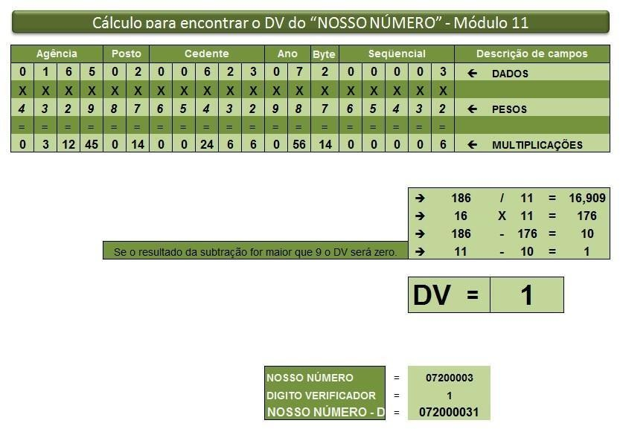
Observação: No manual (página 7) consta exemplo de código fonte/função com o cálculo do digito
verificador por “Módulo 11”.
6 Tabelas
6.1 De instruções para cobrança
Instrução | Descrição | Confirmação | Rejeição
01 | Cadastro de título | 02 | 03
02 | Pedido de baixa | 09 | 27
04 | Concessão de abatimento | 12 | 32
05 | Cancelamento de abatimento concedido | 13 | 32
06 | Alteração de vencimento | 14 | 32
09 | Pedido de protesto | 19 | 32
18 | Sustar protesto e baixar título | 20 | 32
19 | Sustar protesto e manter em carteira | 20 | 32
31 | Alteração de outros dados | 33 | 30
45 | Incluir Negativação | 78 | 32
75 | Excluir Negativação e Manter em Carteira | 79 | 32
76 | Excluir Negativação e Baixar título | 79 | 32

Table 12
2. Em Transferência de arquivos clicar em “Arquivos de retorno”
3. Clique sobre o nome do arquivo para fazer o download;
8.7 Nomenclatura dos arquivos
Rotina | Arquivo |  | Conteúdo |  | Nomenclatura
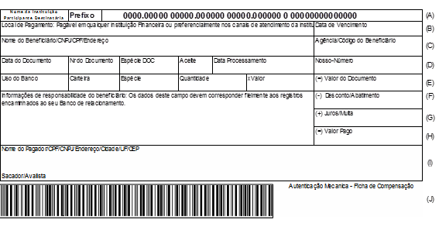 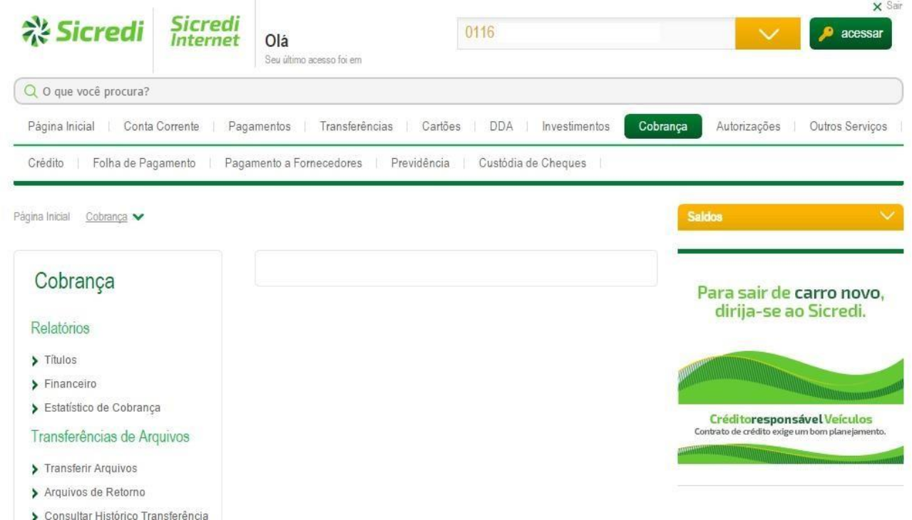 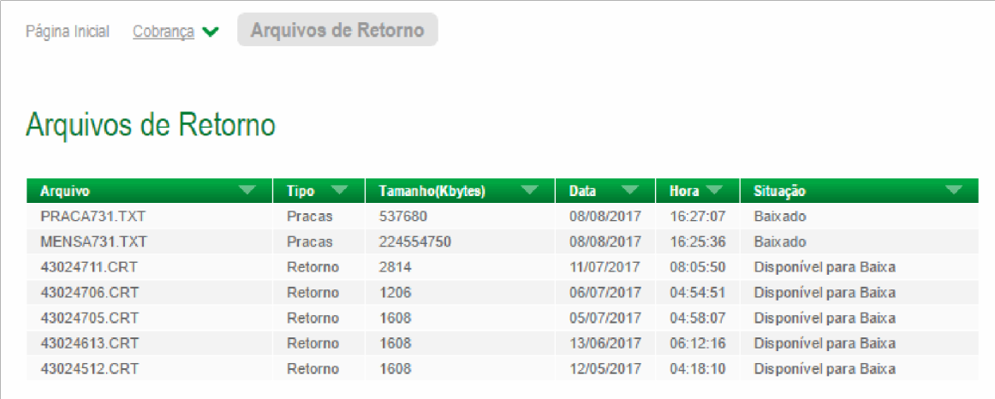 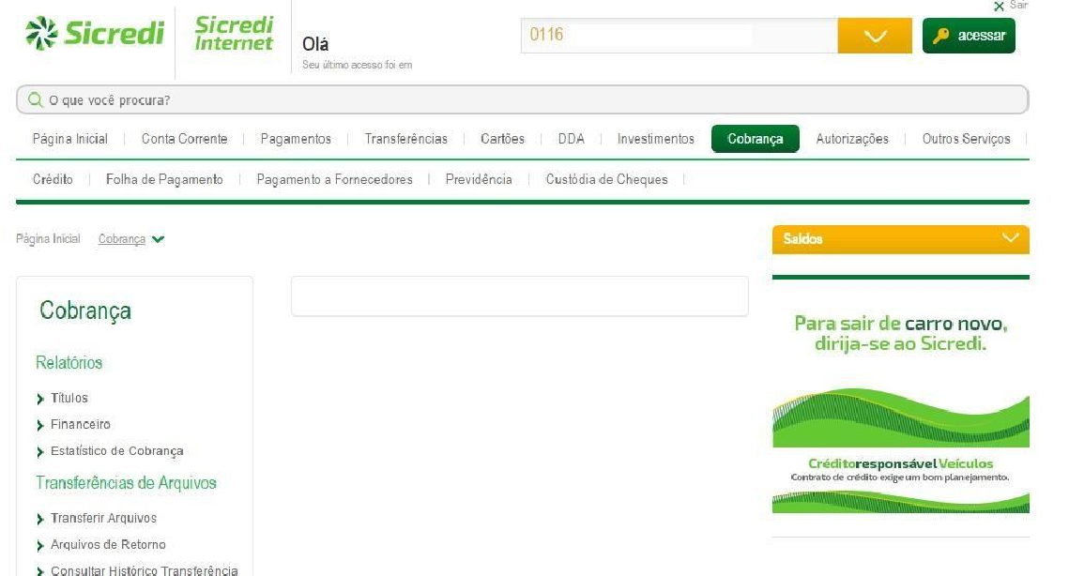 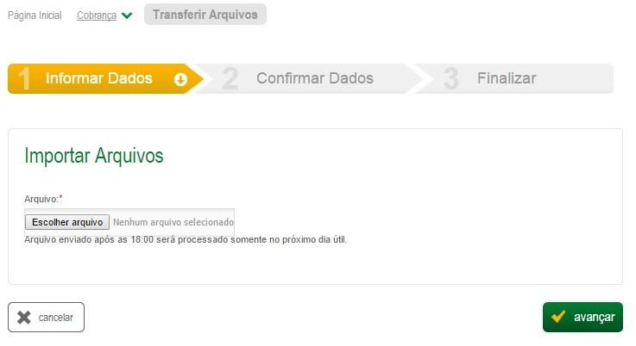 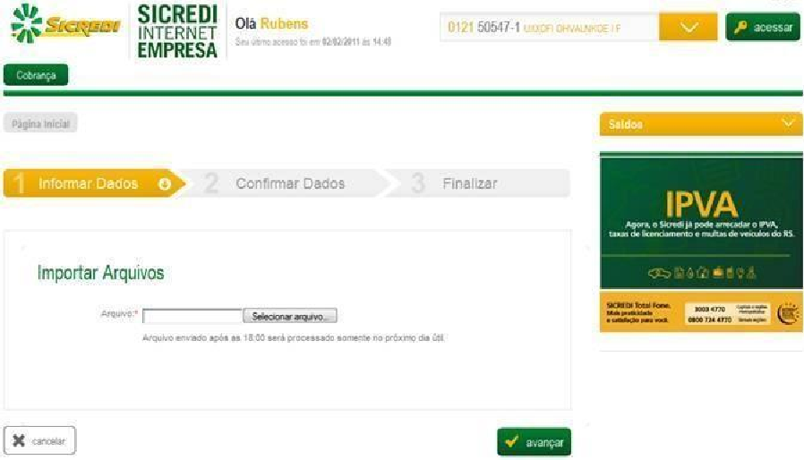 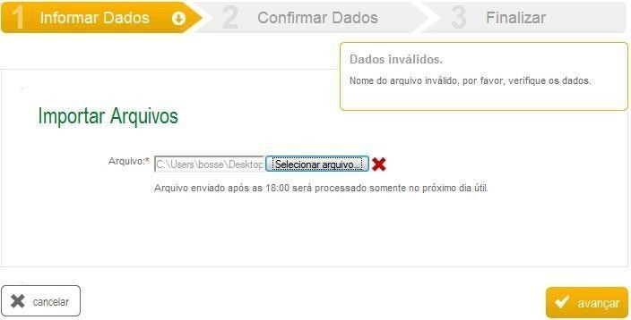 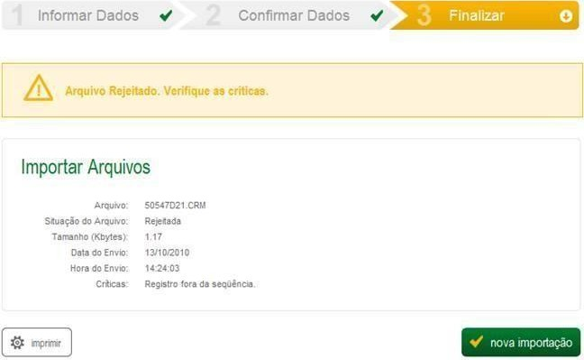 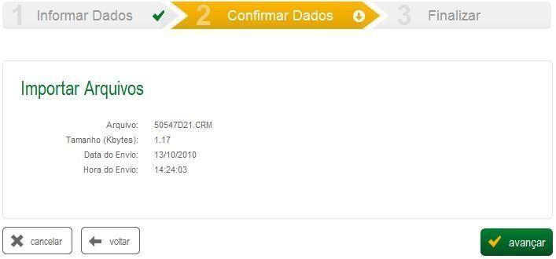 Geração do arquivo remessa pelo beneficiário | CCCCCMDD.XXX CCCCCMDD.XXX |  | Cadastro de títulos novos, instruções para títulos já cadastrados, pedidos de boletos. |  | • CCCCC = código beneficiário • MDD = cód. do mês e nº do dia da data de geração do arquivo • XXX = A extensão do Arquivo não será validada pelo Sicredi, este campo é de uso livre. A única condição é que ele não se repita durante o dia e indicamos que não seja utilizada a extensão CRT para Arquivos de remessa. Porque esta é a extensão utilizada pelo Sicredi para os arquivos de Retorno, e muitos sistemas podem se perder no momento de enviar e receber um arquivo na mesma Extensão.
Geração do arquivo retorno para o beneficiário | CCCCCMDD.CRT |  | Ocorrências para títulos já cadastrados e liquidações |  | • CCCCC = código beneficiário • MDD = cód. do mês e nº do dia da data de geração do arquivo • CRT = indica que é arquivo retorno
8.7.1 Codificação dos meses
Mês |  | Código |  | Mês |  | Código
Janeiro |  | 1 |  | Julho |  | 7
Fevereiro |  | 2 |  | Agosto |  | 8
Março |  | 3 |  | Setembro |  | 9

Table 26
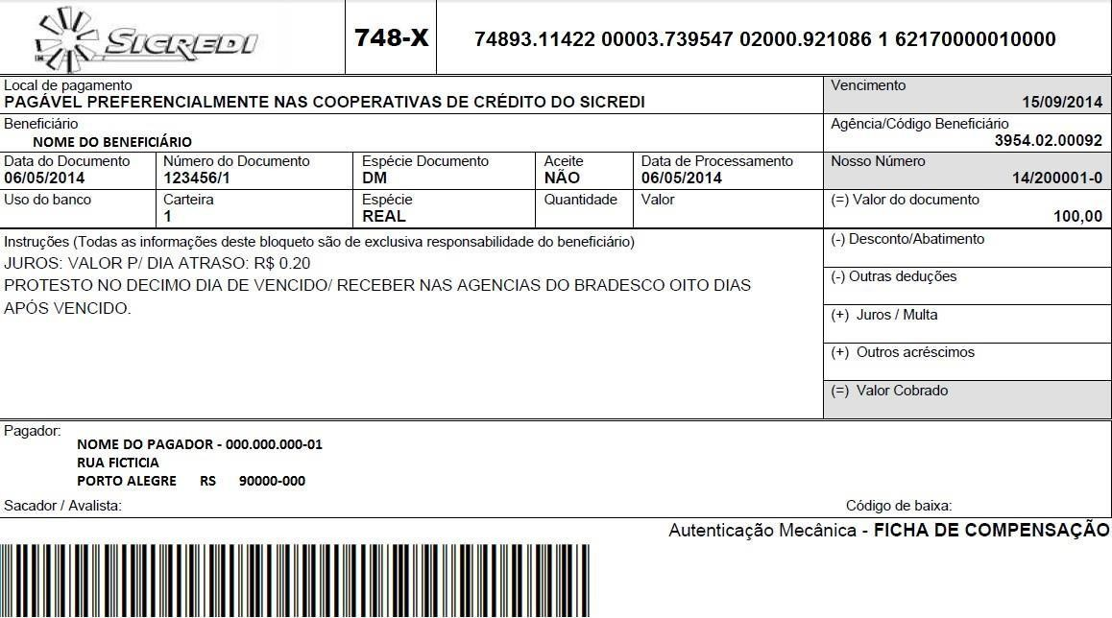

Exemplo de título SEM REGISTRO contendo Mensagens
Nesse comprovante de ficha de compensação, temos a mensagem circulada em vermelho como opção do
beneficiário.
• As instruções referentes a juros, multa, desconto e protesto automático são automaticamente impressas pelo sistema da carteira de cobrança do Sicredi nos boletos de cobrança, não havendo necessidade de
cadastramento dessas mensagens para quaisquer títulos enviados no arquivo remessa;
⇨ O registro referente ao cadastro do título deverá ser anterior ao registro mensagem dentro do arquivo
texto;
⇨ O beneficiário poderá organizar seu arquivo remessa de duas formas:
HEADER DETALHE (todos os títulos) MENSAGEM (todos os títulos) TRAILER | HEADER DETALHE título 1 MENSAGEM título 1 DETALHE título 2 MENSAGEM título 2 TRAILER
Classificação da Informação: Uso Irrestrito

Classificação da informação: uso interno Página 45

Table 36
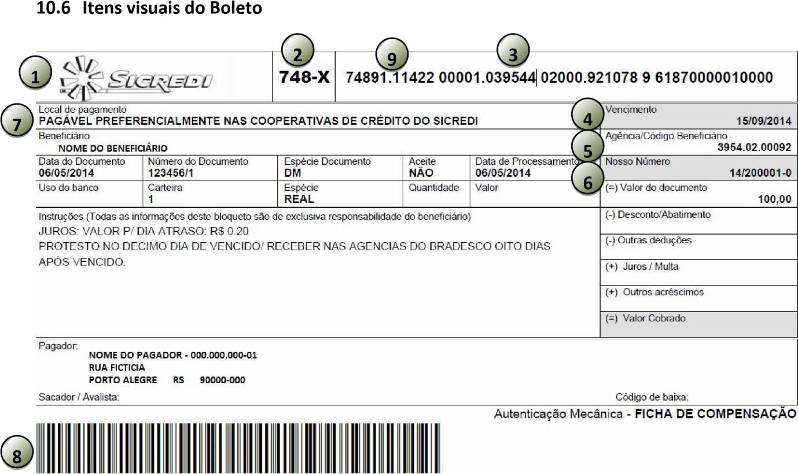
1 | Favor utilizar a logomarca em preto e branco. Solicite este modelo pelo e-mail infra_teste_convenios@Sicredi.com.br
2 | O código do banco deve ter a formatação: | 748-X | (o X deve ser maiúsculo em fonte "Arial & negrito").
3 | A linha digitável deve ser composta por 47 dígitos, separada por espaços e pontos.
4 | O campo data de vencimento deve ser apresentado no formato DD/MM/AAAA
5 | O campo “agência/código beneficiário” deve ter o formato AAAA.PP.CCCCC onde: AAAA = Número da agência: PP = Posto do beneficiário: CCCCC = Código do beneficiário Ex: 0165.02.00623
6 | O campo Nosso Número deve ser apresentado no formato AA/BXXXXX-D, onde: AA = Ano atual B = Byte que pode ser de 2 a 9. Somente será 1 se forem boletos pré-impressos. XXXXX = número sequencial D = dígito verificador calculado
7 | No campo Local de Pagamento é necessário utilizar a mensagem: PAGÁVEL PREFERENCIALMENTE NAS COOPERATIVAS DE CRÉDITO DO Sicredi
8 | A fonte do código de barras deve ser a I2501P.
9 | Código numérico que correspondente ao tipo de cobrança: “1” – Com Registro.

